상품제안서
에코라이프 클래식 대나무 전통 접이식 부채 | 상품코드: F26669

 |  |  |  |  |  |  | 02-412-0044 | www.easy1.co.kr
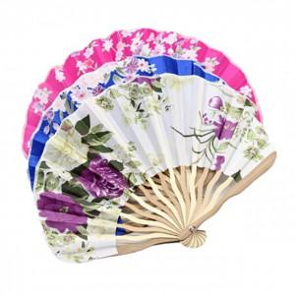

【상세/제작정보】 | 스티커 별도문의

【인쇄/포장옵션】 | / 포장불가능

【공급단가】 | 수량 | 360~ | 720~ | 1,080~ | 3,000~ | 5,000~
*VAT별도 | 단가 | 1,750원 | 1,720원 | 1,680원 | 1,630원 | 1,610원

【상품 URL】 | https://dev.easy1.co.kr:443/src/goods_detail.php?gdno=26669

